POMPA CIEPŁA
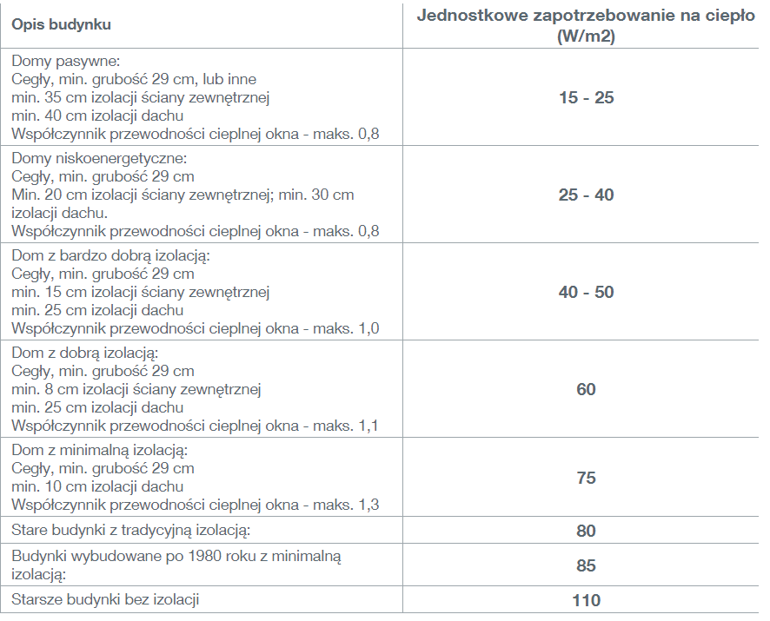
Liczba godzin ogrzewania: | 2300 | h
Powierzchnia ogrzewana: | 250 | m2 | <-WYPEŁNIJ | *:
Wskaźnikowe zapotrzebowanie na ciepło*: | 100 | W/m2 | <-WYPEŁNIJ
Zużycie CWU: | 50 | l/os.
Liczba osób w budynku korzystająca z CWU: | 3 | os. | <-WYPEŁNIJ
Zużywany nośnik energii: | biomasa-pelety |  | <-WYPEŁNIJ
GRUNTOWA POMPA CIEPŁA:
Obliczone zapotrzebowanie na moc do ogrzewania: | 25 | kW
Roczne zużycie ciepłej wody: | 54750 | l
Roczne zużycie energii do ogrzania ciepłej wody: | 5907.91 | kWh |  |  |  | WO | MJ/kg | kWh/kg
Roczne zużycie energii na ogrzewanie: | 57500 | kWh |  |  | energia elektryczna
Całkowite roczne zużycie energii: | 63407.91 | kWh |  |  | LPG |  | 47.3 | 13.138994
COP gruntowej pompy ciepła: | 4 |  |  |  | olej opałowy |  | 40.4 | 11.222312
Koszty zużycia energii na CO i CWU obecnie: | 13169.23 | PLN/rok |  |  | gaz ziemny |  | 48 | 13.33344
Koszty zużycia energii na CO i CWU z pompą ciepła: | 6974.87 | PLN/rok |  |  | biomasa-pelety |  | 15.6 | 4.333368
Oszczędność: | 6194.36 | PLN/rok

Ekonomika instalacji szacunkowa: | Okres zwrotu:
KOSZT INSTALACJI BEZ DOTACJI [PLN]: | 185000.00 | 30
KOSZT INSTALACJI Z DOTACJĄ [PLN]: | 27750.00 | 4

**POWIETRZNA POMPA CIEPŁA:
Koszty zużycia energii na CO i CWU z pompą ciepła powietrzną: | 27899.48 | PLN/rok
Oszczędność: | instalacja nieopłacalna | PLN/rok

